Fig. 5.1
Figura 5.1 – Numero di nuovi corsi di studio presentati dagli atenei e valutati ai fini dell’accreditamento iniziale (aa.aa. 2018/19-2025/26)

 | corsi accreditati | corsi NON accreditati | nuovi corsi valutati | % accreditati
2018/19 | 133 | 12 | 145 | 0.91724137931
2019/20 | 127 | 9 | 136 | 0.93382352941
2020/21 | 194 | 2 | 196 | 0.98979591837
2021/22 | 184 | 2 | 186 | 0.98924731183
2022/23 | 200 | 9 | 209 | 0.95693779904
2023/24 | 213 | 13 | 226 | 0.94247787611
2024/25 | 186 | 1 | 187 | 0.99465240642
2025/26 | 189 | 2 | 191 | 0.98952879581

Fonte: ANVUR

a.a. | nuovi corsi valutati | corsi accreditati | corsi NON accreditati | % accreditati
2018/19 | 145 | 133 | 12 | 92%
2019/20 | 136 | 127 | 9 | 93%
2020/21 | 196 | 194 | 2 | 99%
2021/22 | 186 | 184 | 2 | 99%
2022/23 | 209 | 200 | 9 | 96%
2023/24 | 226 | 213 | 13 | 94%
2024/25 | 187 | 186 | 1 | 99%
2025/26 | 191 | 189 | 2 | 99%

Indice

Fig. 5.2
Figura 5.2 – Accreditamento iniziale di nuovi corsi di studio per tipologia di ateneo (aa.aa. 2018/19-2025/26)

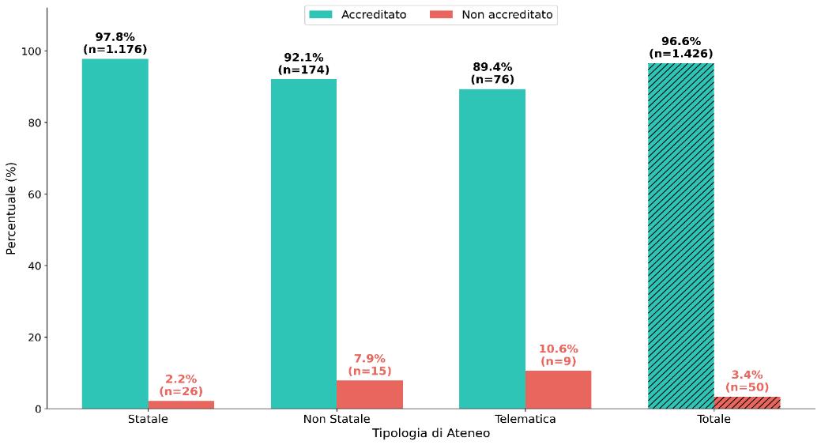

Fonte: ANVUR

Giudizio finale | Statale | Non Statale | Telematica | Totale
Accreditato | 1176 | 174 | 76 | 1426
Non accreditato | 26 | 15 | 9 | 50
Totale | 1202 | 189 | 85 | 1476

Indice

Fig. 5.3
Figura 5.3 – Accreditamento iniziale di nuovi corsi di studio per area geografica (aa.aa. 2018/19-2025/26)

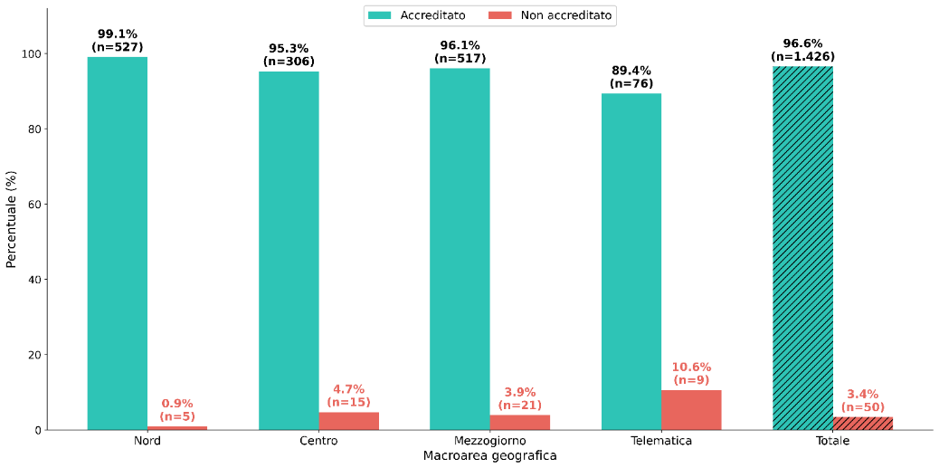

Fonte: ANVUR

Giudizio finale | Nord | Centro | Mezzogiorno | Telematica | Totale
Accreditato | 527 | 306 | 517 | 76 | 1426
Non accreditato | 5 | 15 | 21 | 9 | 50
Totale | 532 | 321 | 538 | 85 | 1476

Indice

Fig. 5.4
Figura 5.4 – Accreditamento iniziale di nuovi corsi di studio per area disciplinare (aa.aa. 2018/19-2025/26)

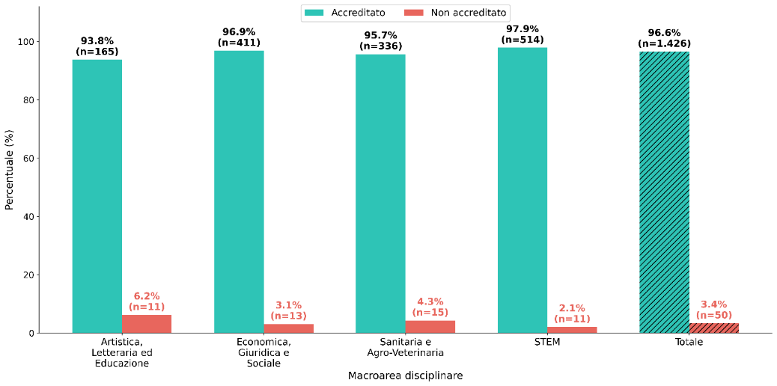

Fonte: ANVUR

Giudizio finale | Artistica, Letteraria ed Educazione | Economica, Giuridica e Sociale | Sanitaria e Agro-Veterinaria | STEM | Totale
Accreditato | 165 | 411 | 336 | 514 | 1426
Non accreditato | 11 | 13 | 15 | 11 | 50
Totale | 176 | 424 | 351 | 525 | 1476

Indice

Fig. 5.5
Figura 5.5 – Accreditamento iniziale dei nuovi corsi di studio in Medicina e Chirurgia (aa.aa. 2018/19-2025/26)

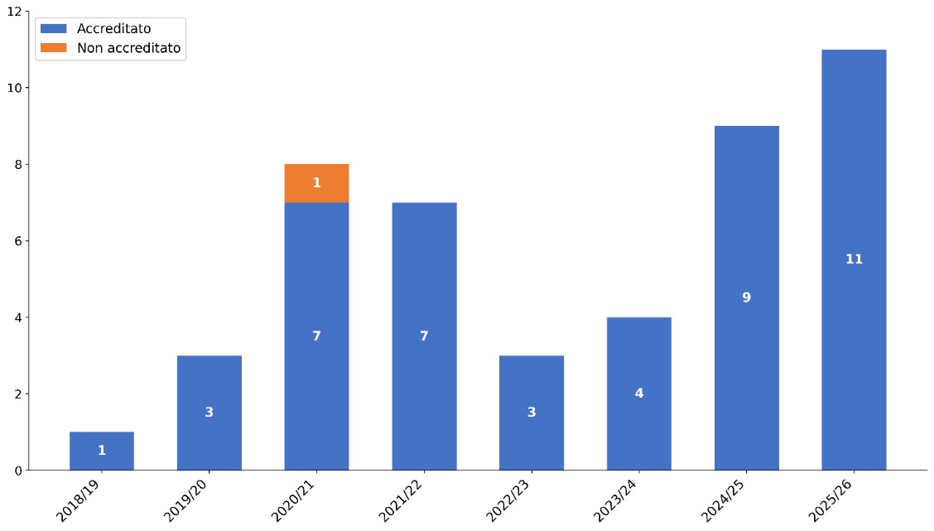

Fonte: ANVUR

a.a. | Accreditato | Non accreditato | Totale
2018/19 | 1 |  | 1
2019/20 | 3 |  | 3
2020/21 | 7 | 1 | 8
2021/22 | 7 |  | 7
2022/23 | 3 |  | 3
2023/24 | 4 |  | 4
2024/25 | 9 |  | 9
2025/26 | 11 |  | 11
Totale | 45 | 1 | 46

Indice

Fig. 5.6
Figura 5.6 – Nuovi corsi di studio in Medicina e chirurgia per sede del corso e tipo ateneo (aa.aa. 2018/19-2025/26)
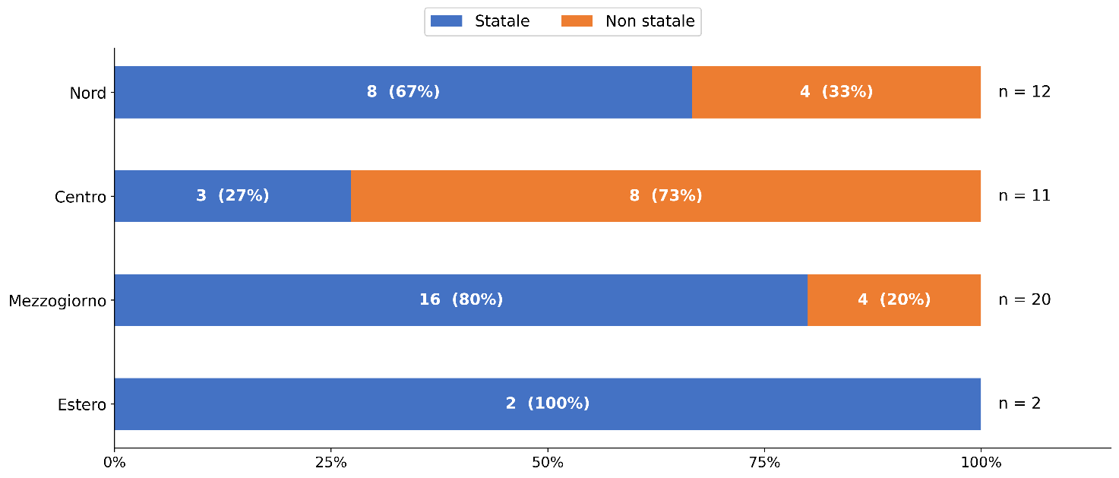

Fonte: ANVUR

Area geo sede del corso | Statale | Non Statale | Totale
Nord | 8 | 4 | 12
Centro | 3 | 8 | 11
Mezzogiorno | 16 | 4 | 20
Estero | 2 |  | 2
Totale | 29 | 16 | 45

Indice

Fig. 5.7
Figura 5.7 – Accreditamento iniziale di nuovi corsi di studio nelle lauree triennali e magistrali delle Professioni sanitarie (aa.aa. 2018/19-2025/26)
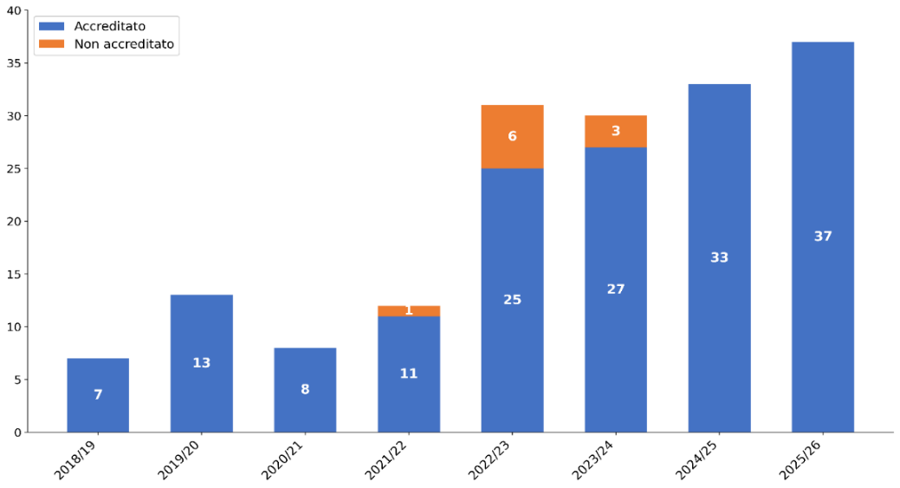

Fonte: ANVUR

a.a. | Accreditato | Non accreditato | Totale
2018/19 | 7 |  | 7
2019/20 | 13 |  | 13
2020/21 | 8 |  | 8
2021/22 | 11 | 1 | 12
2022/23 | 25 | 6 | 31
2023/24 | 27 | 3 | 30
2024/25 | 33 |  | 33
2025/26 | 37 |  | 37
Totale | 161 | 10 | 171

Indice

Fig. 5.8
Figura 5.8 – Nuovi corsi di studio nelle Professioni sanitarie per classe di laurea (aa.aa. 2018/19-2025/26)
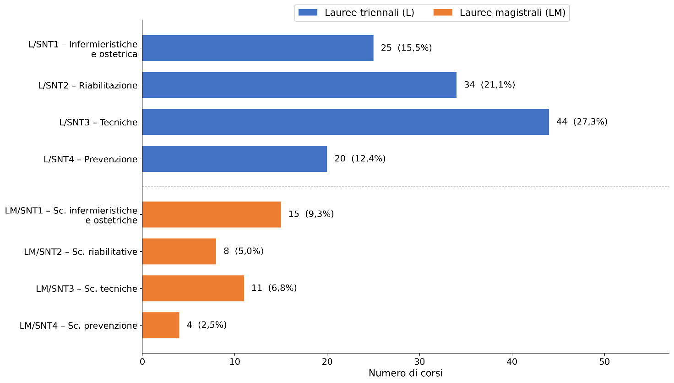

Fonte: ANVUR

Tipologia Ateneo | Classe di laurea (codice) | NOME CLASSE | Totale
Statale | L/SNT1 | Professioni sanitarie, infermieristiche e professione sanitaria ostetrica | 17
 | L/SNT2 | Professioni sanitarie della riabilitazione | 26
 | L/SNT3 | Professioni sanitarie tecniche | 32
 | L/SNT4 | Professioni sanitarie della prevenzione | 15
 | LM/SNT1 | Scienze infermieristiche e ostetriche | 10
 | LM/SNT2 | Scienze riabilitative delle professioni sanitarie | 8
 | LM/SNT3 | Scienze delle professioni sanitarie tecniche | 11
 | LM/SNT4 | Scienze delle professioni sanitarie della prevenzione | 4
Statale Totale |  |  | 123
Non Statale | L/SNT1 | Professioni sanitarie, infermieristiche e professione sanitaria ostetrica | 8
 | L/SNT2 | Professioni sanitarie della riabilitazione | 8
 | L/SNT3 | Professioni sanitarie tecniche | 12
 | L/SNT4 | Professioni sanitarie della prevenzione | 5
 | LM/SNT1 | Scienze infermieristiche e ostetriche | 5
Non Statale Totale |  |  | 38
Totale |  |  | 161

Indice

Fig. 5.9
Figura 5.9 – Nuovi corsi di studio nelle Professioni sanitarie per classe di laurea e tipo di ateneo (aa.aa. 2018/19-2025/26)
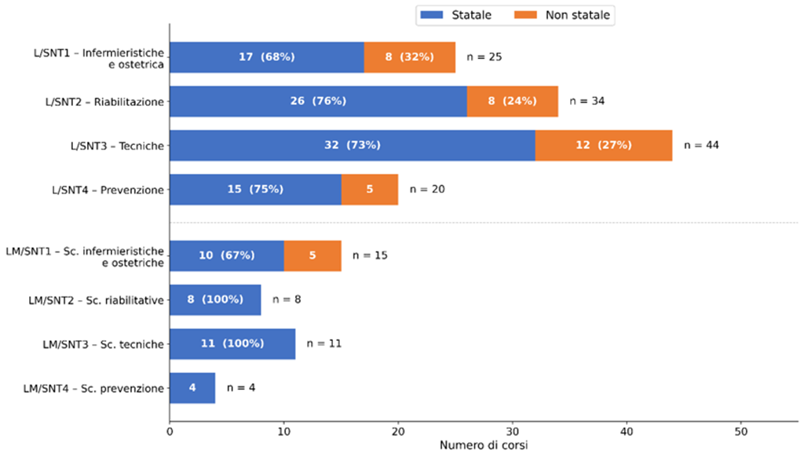

Fonte: ANVUR

Classe di laurea (codice) | Statale | Non Statale | Totale
L/SNT1 | 17 | 8 | 25
L/SNT2 | 26 | 8 | 34
L/SNT3 | 32 | 12 | 44
L/SNT4 | 15 | 5 | 20
LM/SNT1 | 10 | 5 | 15
LM/SNT2 | 8 |  | 8
LM/SNT3 | 11 |  | 11
LM/SNT4 | 4 |  | 4
Totale | 123 | 38 | 161

Indice

Fig. 5.10
Figura 5.10 – Nuovi corsi di studio nelle Professioni sanitarie per area geografica e tipo di ateneo (aa.aa. 2018/19-2025/26)

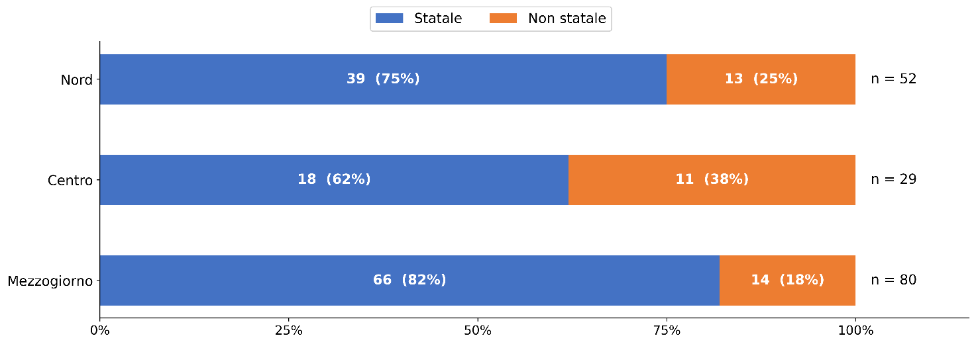

Fonte: ANVUR

AREA GEOGRAFICA | Statale | Non Statale | Totale
Nord | 39 | 13 | 52
Centro | 18 | 11 | 29
Mezzogiorno | 66 | 14 | 80
Totale | 123 | 38 | 161

Indice

Fig. 5.11
Figura 5.11 – Giudizi di accreditamento periodico delle università statali e non statali per area geografica (2023-2025)
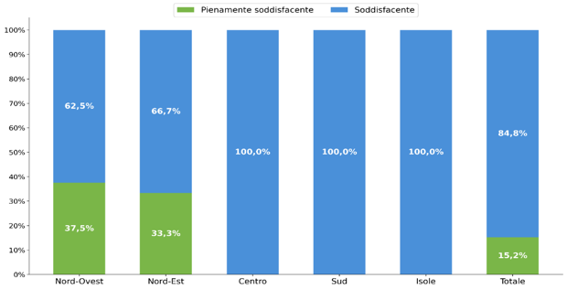

Fonte: ANVUR e d.m. di accreditamento periodico delle sedi

Area geografica | Pienamente soddisfacente | Soddisfacente
Nord-Ovest | 37.5% | 62.5%
Nord-Est | 33.3% | 66.7%
Centro | 0.0% | 100.0%
Sud | 0.0% | 100.0%
Isole | 0.0% | 100.0%
Totale | 15.2% | 84.8%

Indice

Fig. 5.12
Figura 5.12 – Accreditamento periodico: distribuzione delle valutazioni dei punti di attenzione per tipologia di ateneo (2023-2025)
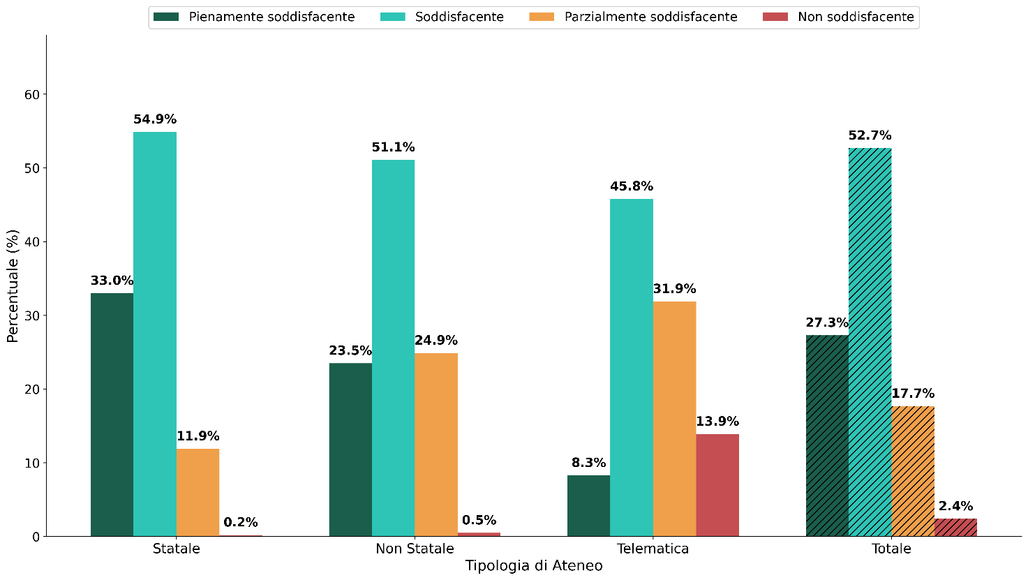

Fonte: ANVUR e d.m. di accreditamento periodico delle sedi

Tipologia Ateneo | Pienamente soddisfacente | Soddisfacente | Parzialmente soddisfacente | Non soddisfacente
Statale | 33.0% | 54.9% | 11.9% | 0.2%
Non Statale | 23.5% | 51.1% | 24.9% | 0.5%
Telematica | 8.3% | 45.8% | 31.9% | 13.9%
Totale | 27.3% | 52.7% | 17.7% | 2.4%

Indice

Fig. 5.13
Figura 5.13 – Accreditamento periodico: distribuzione delle valutazioni dei punti di attenzione per area geografica dell’ateneo (2023-2025)
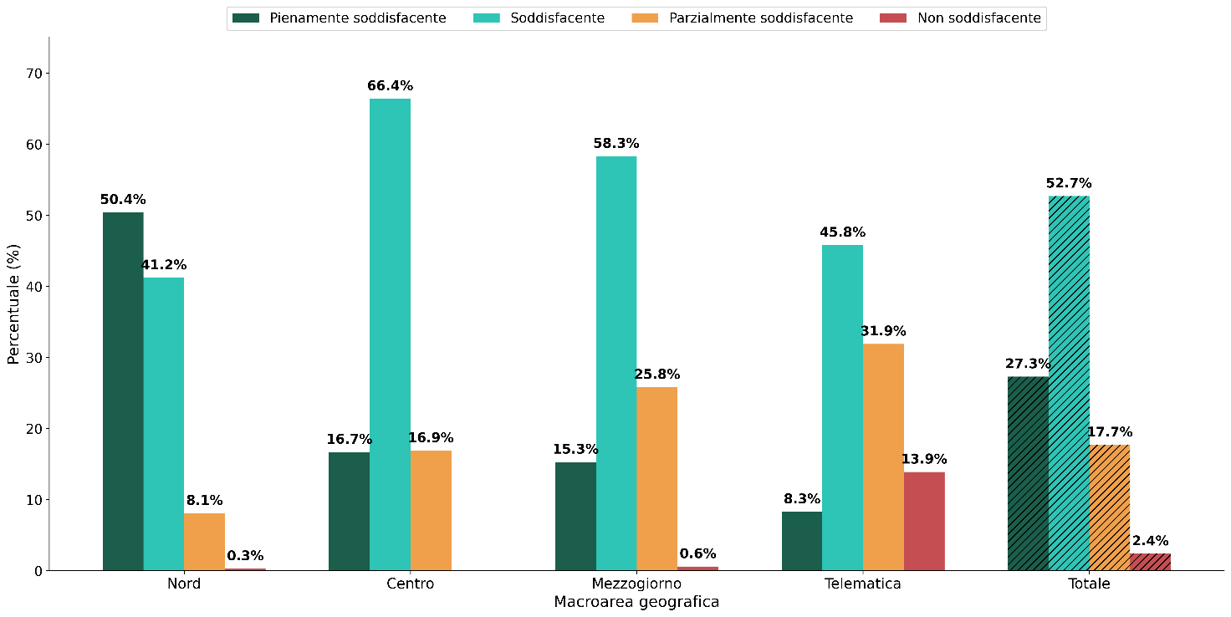

Fonte: ANVUR e d.m. di accreditamento periodico delle sedi

Macroarea geografica | Pienamente soddisfacente | Soddisfacente | Parzialmente soddisfacente | Non soddisfacente
Nord | 50.4% | 41.2% | 8.1% | 0.3%
Centro | 16.7% | 66.4% | 16.9% | 0.0%
Mezzogiorno | 15.3% | 58.3% | 25.8% | 0.6%
Telematica | 8.3% | 45.8% | 31.9% | 13.9%
Totale | 27.3% | 52.7% | 17.7% | 2.4%

Indice

Fig. 5.14
Figura 5.14 – Accreditamento periodico: distribuzione per ateneo della valutazione dei punti di attenzione (2023-2025)
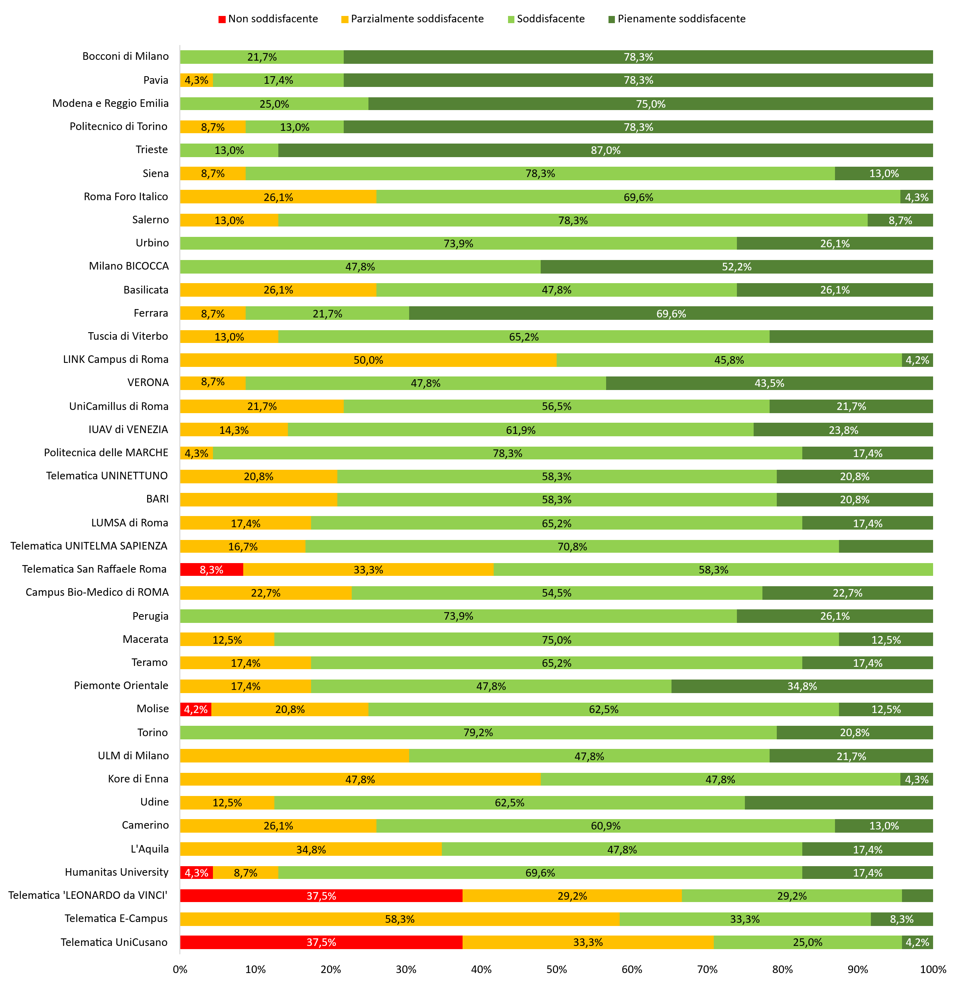

Fonte: ANVUR e d.m. di accreditamento periodico delle sedi

Università | Giudizio finale | Pienamente soddisfacente | Soddisfacente | Parzialmente soddisfacente | Non soddisfacente
Telematica UniCusano | Condizionato | 4.2% | 25.0% | 33.3% | 37.5%
Telematica E-Campus | Condizionato | 8.3% | 33.3% | 58.3% | 0.0%
Telematica 'LEONARDO da VINCI' | Condizionato | 4.2% | 29.2% | 29.2% | 37.5%
Humanitas University | Soddisfacente | 17.4% | 69.6% | 8.7% | 4.3%
L'Aquila | Soddisfacente | 17.4% | 47.8% | 34.8% | 0.0%
Camerino | Soddisfacente | 13.0% | 60.9% | 26.1% | 0.0%
Udine | Soddisfacente | 25.0% | 62.5% | 12.5% | 0.0%
Kore di Enna | Soddisfacente | 4.3% | 47.8% | 47.8% | 0.0%
ULM di Milano | Soddisfacente | 21.7% | 47.8% | 30.4% | 0.0%
Torino | Soddisfacente | 20.8% | 79.2% | 0.0% | 0.0%
Molise | Soddisfacente | 12.5% | 62.5% | 20.8% | 4.2%
Piemonte Orientale | Soddisfacente | 34.8% | 47.8% | 17.4% | 0.0%
Teramo | Soddisfacente | 17.4% | 65.2% | 17.4% | 0.0%
Macerata | Soddisfacente | 12.5% | 75.0% | 12.5% | 0.0%
Perugia | Soddisfacente | 26.1% | 73.9% | 0.0% | 0.0%
Campus Bio-Medico di ROMA | Soddisfacente | 22.7% | 54.5% | 22.7% | 0.0%
Telematica San Raffaele Roma | Soddisfacente | 0.0% | 58.3% | 33.3% | 8.3%
Telematica UNITELMA SAPIENZA | Soddisfacente | 12.5% | 70.8% | 16.7% | 0.0%
LUMSA di Roma | Soddisfacente | 17.4% | 65.2% | 17.4% | 0.0%
BARI | Soddisfacente | 20.8% | 58.3% | 20.8% | 0.0%
Telematica UNINETTUNO | Soddisfacente | 20.8% | 58.3% | 20.8% | 0.0%
Politecnica delle MARCHE | Soddisfacente | 17.4% | 78.3% | 4.3% | 0.0%
IUAV di VENEZIA | Soddisfacente | 23.8% | 61.9% | 14.3% | 0.0%
UniCamillus di Roma | Soddisfacente | 21.7% | 56.5% | 21.7% | 0.0%
VERONA | Soddisfacente | 43.5% | 47.8% | 8.7% | 0.0%
LINK Campus di Roma | Soddisfacente | 4.2% | 45.8% | 50.0% | 0.0%
Tuscia di Viterbo | Soddisfacente | 21.7% | 65.2% | 13.0% | 0.0%
Ferrara | Soddisfacente | 69.6% | 21.7% | 8.7% | 0.0%
Basilicata | Soddisfacente | 26.1% | 47.8% | 26.1% | 0.0%
Milano BICOCCA | Soddisfacente | 52.2% | 47.8% | 0.0% | 0.0%
Urbino | Soddisfacente | 26.1% | 73.9% | 0.0% | 0.0%
Salerno | Soddisfacente | 8.7% | 78.3% | 13.0% | 0.0%
Roma Foro Italico | Soddisfacente | 4.3% | 69.6% | 26.1% | 0.0%
Siena | Soddisfacente | 13.0% | 78.3% | 8.7% | 0.0%
Trieste | Pienamente soddisfacente | 87.0% | 13.0% | 0.0% | 0.0%
Politecnico di Torino | Pienamente soddisfacente | 78.3% | 13.0% | 8.7% | 0.0%
Modena e Reggio Emilia | Pienamente soddisfacente | 75.0% | 25.0% | 0.0% | 0.0%
Pavia | Pienamente soddisfacente | 78.3% | 17.4% | 4.3% | 0.0%
Bocconi di Milano | Pienamente soddisfacente | 78.3% | 21.7% | 0.0% | 0.0%

Indice

Fig. 5.15
Figura 5.15 – Partecipazione di atenei e studenti alla rilevazione TECO (2017-2024)
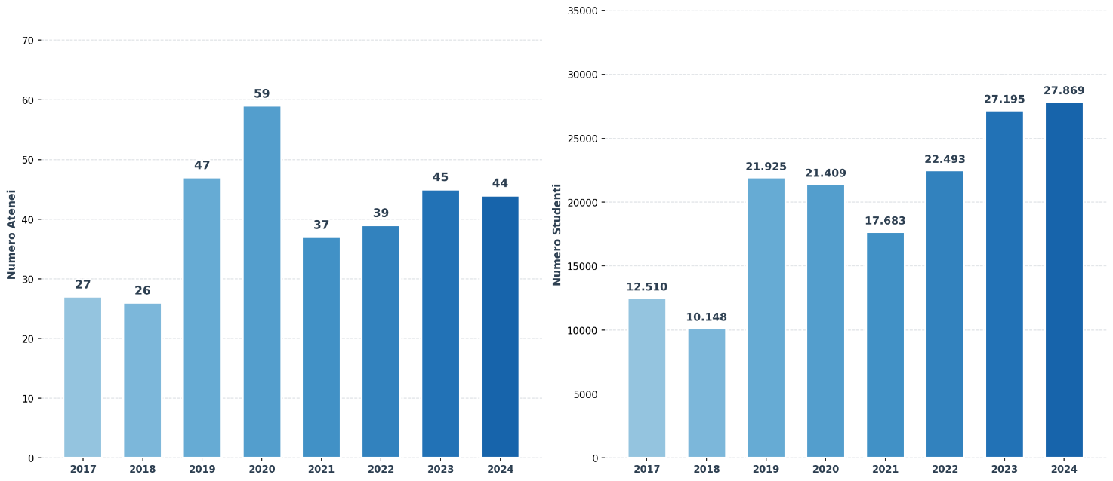

Fonte: ANVUR

Anno | Atenei partecipanti | Anno | Studenti partecipanti
2017 | 27 | 2017 | 12,510
2018 | 26 | 2018 | 10,148
2019 | 47 | 2019 | 21,925
2020 | 59 | 2020 | 21,409
2021 | 37 | 2021 | 17,683
2022 | 39 | 2022 | 22,493
2023 | 45 | 2023 | 27,195
2024 | 44 | 2024 | 27,869

Indice

Fig. 5.16
Figura 5.16 – TECO-T: andamenti medi nei risultati degli studenti del primo e del terzo anno – Literacy (2020-2024)
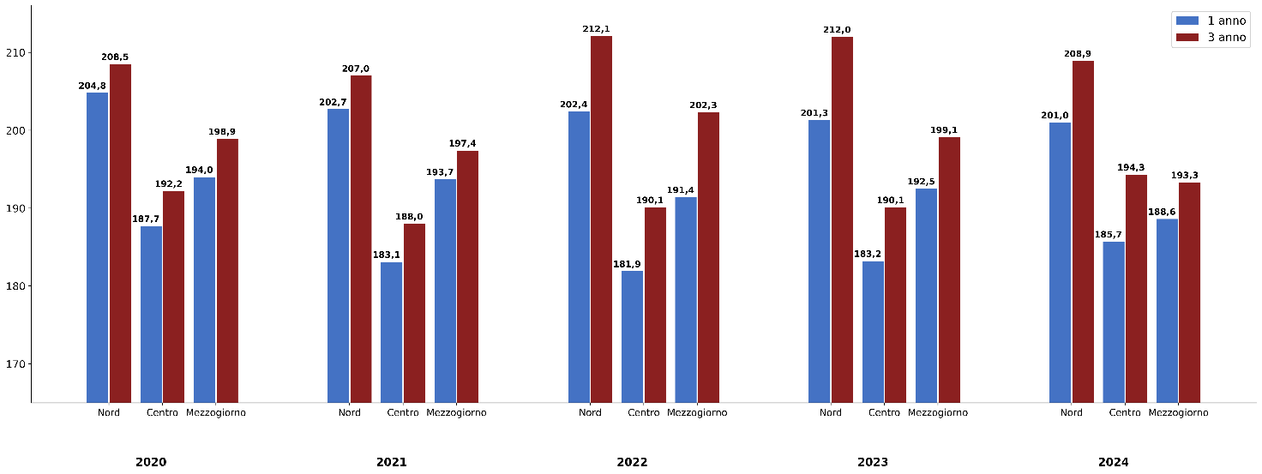

Fonte: ANVUR

Literacy | I anno | III anno | Totale
2020 | 198.6 | 202.6 | 200.5
NORD | 204.8 | 208.5 | 206.6
CENTRO | 187.7 | 192.2 | 189.9
MEZZOGIORNO | 194.0 | 198.9 | 196.1
2021 | 197.7 | 202.1 | 200.1
NORD | 202.7 | 207.0 | 205.0
CENTRO | 183.1 | 188.0 | 185.8
MEZZOGIORNO | 193.7 | 197.4 | 195.7
2022 | 195.6 | 204.9 | 200.4
NORD | 202.4 | 212.1 | 207.4
CENTRO | 181.9 | 190.1 | 186.1
MEZZOGIORNO | 191.4 | 202.3 | 197.5
2023 | 195.2 | 204.5 | 200.0
NORD | 201.3 | 212.0 | 206.9
CENTRO | 183.2 | 190.1 | 186.7
MEZZOGIORNO | 192.5 | 199.1 | 196.1
2024 | 195.0 | 202.8 | 199.1
NORD | 201.0 | 208.9 | 205.2
CENTRO | 185.7 | 194.3 | 190.3
MEZZOGIORNO | 188.6 | 193.3 | 191.0
Totale | 196.3 | 203.4 | 200.0

Indice

Fig. 5.17
Figura 5.17 – TECO-T: andamenti medi nei risultati degli studenti del primo e del terzo anno – Numeracy (2020-2024)

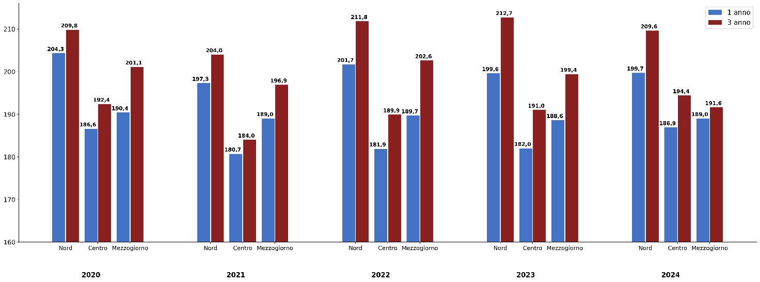

Fonte: ANVUR

Numeracy | 1 anno | 3 anno | Totale
2020 | 197.3 | 203.8 | 200.4
NORD | 204.3 | 209.8 | 207.0
CENTRO | 186.6 | 192.4 | 189.5
MEZZOGIORNO | 190.4 | 201.1 | 195.0
2021 | 193.0 | 199.3 | 196.4
NORD | 197.3 | 204.0 | 201.0
CENTRO | 180.7 | 184.0 | 182.5
MEZZOGIORNO | 189.0 | 196.9 | 193.2
2022 | 195.0 | 204.7 | 200.0
NORD | 201.7 | 211.8 | 206.9
CENTRO | 181.9 | 189.9 | 186.0
MEZZOGIORNO | 189.7 | 202.6 | 196.8
2023 | 193.3 | 205.2 | 199.5
NORD | 199.6 | 212.7 | 206.5
CENTRO | 182.0 | 191.0 | 186.6
MEZZOGIORNO | 188.6 | 199.4 | 194.5
2024 | 194.7 | 203.0 | 199.1
NORD | 199.7 | 209.6 | 205.0
CENTRO | 186.9 | 194.4 | 190.9
MEZZOGIORNO | 189.0 | 191.6 | 190.3
Totale | 194.7 | 203.3 | 199.2

Indice

Fig 5.18
Figura 5.18 – TECO-D (Infermieristica): andamenti medi dei risultati degli studenti del primo e del terzo anno per area geografica dell’ateneo (2020-2024)

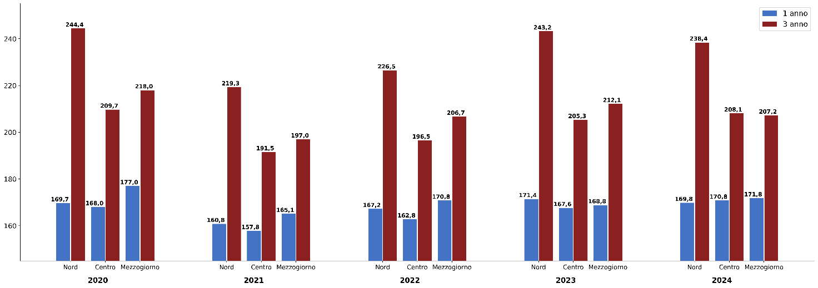

Fonte: ANVUR

Infermieristica | 1 anno | 3 anno | Totale
2020 | 169.6 | 232.6 | 200.9
NORD | 169.7 | 244.4 | 206.1
CENTRO | 168.0 | 209.7 | 189.3
MEZZOGIORNO | 177.0 | 218.0 | 199.7
2021 | 160.9 | 211.1 | 188.9
NORD | 160.8 | 219.3 | 192.7
CENTRO | 157.8 | 191.5 | 177.8
MEZZOGIORNO | 165.1 | 197.0 | 183.5
2022 | 166.2 | 215.2 | 191.5
NORD | 167.2 | 226.5 | 196.7
CENTRO | 162.8 | 196.5 | 181.2
MEZZOGIORNO | 170.8 | 206.7 | 191.0
2023 | 170.1 | 228.3 | 200.9
NORD | 171.4 | 243.2 | 208.2
CENTRO | 167.6 | 205.3 | 188.0
MEZZOGIORNO | 168.8 | 212.1 | 193.9
2024 | 170.4 | 226.3 | 200.7
NORD | 169.8 | 238.4 | 207.3
CENTRO | 170.8 | 208.1 | 191.1
MEZZOGIORNO | 171.8 | 207.2 | 190.3
Totale | 167.7 | 222.6 | 196.7

Indice

